상품제안서
쌤소나이트 HAESOL2 백팩 | 상품코드: S25258

 |  |  |  |  |  |  | 02-713-8555 | www.synergygift.co.kr
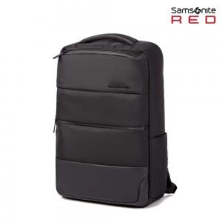

【상세/제작정보】 | 모던한 디자인에 실용성을 갖춘 하이브리드 컨셉의 비즈니스 캐주얼 백팩

【인쇄/포장옵션】 | 실크 / 포장불가능

【공급단가】 | 수량 | 10~ | 50~ | 100~ | 300~ | 500~
*VAT별도 | 단가 | 115,900원 | 112,270원 | 107,950원 | 103,630원 | 101,040원

【상품 URL】 | https://www.synergygift.co.kr:443/src/goods_detail.php?gdno=25258

